Sheet1
欧冠嘉配件采购需求
序号 | 品牌 | 品牌 | 车型 | 产品 | 图片 | OE码
1 | JETOUR | 奇瑞捷途 | jetour x90 plus 21-- | 散热器格栅 | 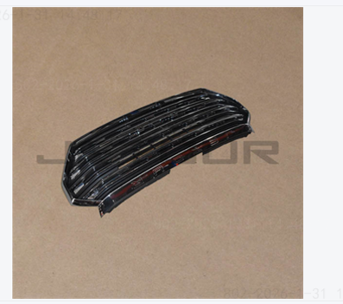 | F208401100
2 | JETOUR | 奇瑞捷途 | jetour x90 plus 21-- | 发动机散热器 | 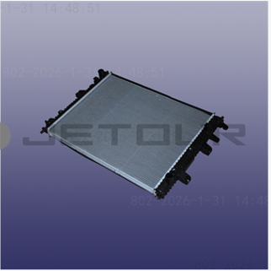 | F081301110HD
3 | JETOUR | 奇瑞捷途 | jetour x90 plus 21-- | 引擎盖 | 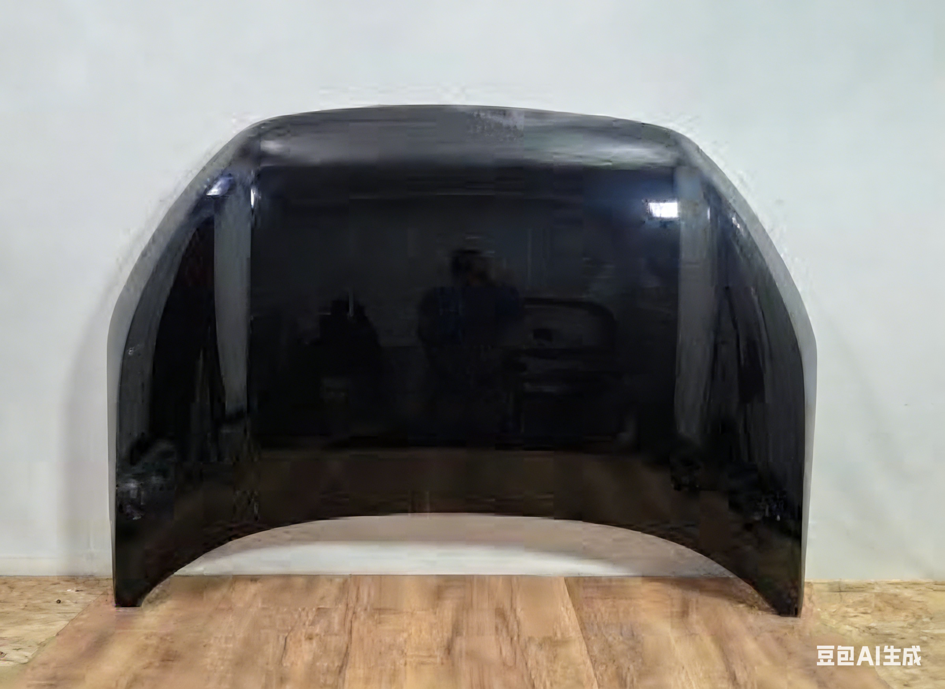 | 553000870AADYJ
4 | JETOUR | 奇瑞捷途 | jetour x90 plus 21-- | 前保险杠上部外壳 | 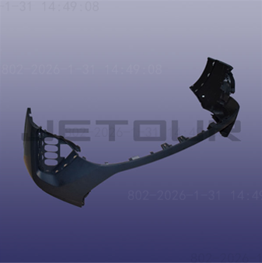 | F202803501DQ
5 | JETOUR | 奇瑞捷途 | jetour x90 plus 21-- | 前保险杠下部外壳 | 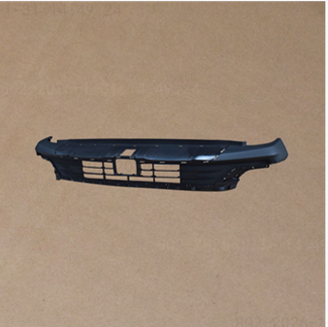 | F202803513
6 | Hyundai-KIA | 现代起亚 | KIA CEED 21- | 左前大灯 |  | 92101-J7061
7 | Hyundai-KIA | 现代起亚 | KIA CEED 21- | 左前灯 |  | 92101-J7060
8 | Hyundai-KIA | 现代起亚 | KIA CEED 21- | 右前灯 | 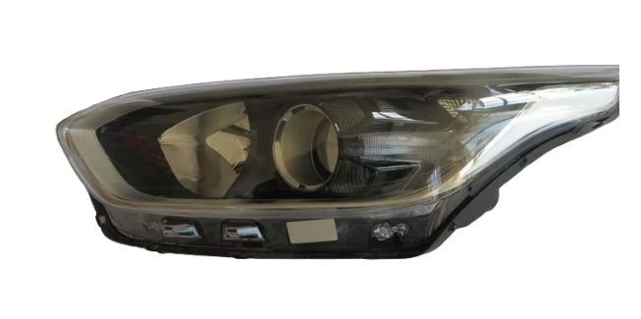 | 92102-J7000
9 | Great Wall | 长城 | wingle 7 | 左前大灯 | 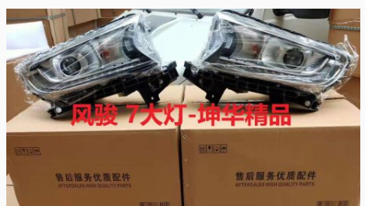 | 4121100AP6PXA
10 | Great Wall | 长城 | wingle 7 | 右前大灯 |  | 4121200AP6PXA
11 | changan | 长安 | changan cs55 plus | 前保险杠（改款，2021年以后）上部 |  | 2803101AW20
12 | changan | 长安 | changan cs55 plus | 散热器格栅 |  | S203F2713011200
13 | Hyundai-KIA | 现代起亚 | hyundai tucson 21 | 引擎盖 | 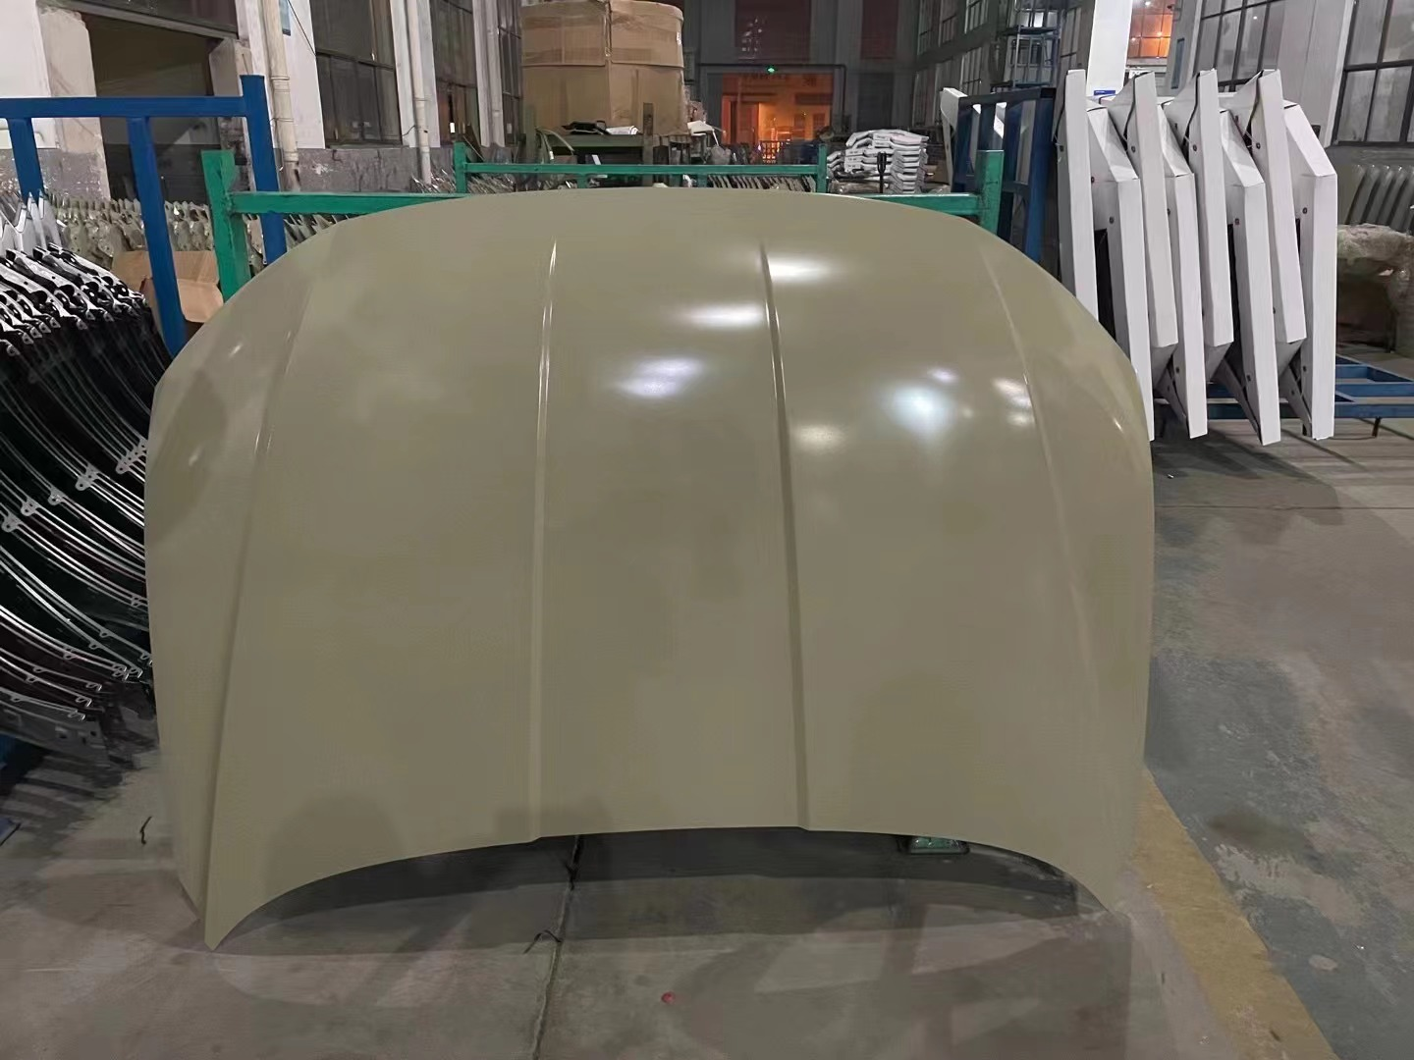 | 66400-N9000
14 | Hyundai-KIA | 现代起亚 | hyundai tucson 21 | 左前等 | 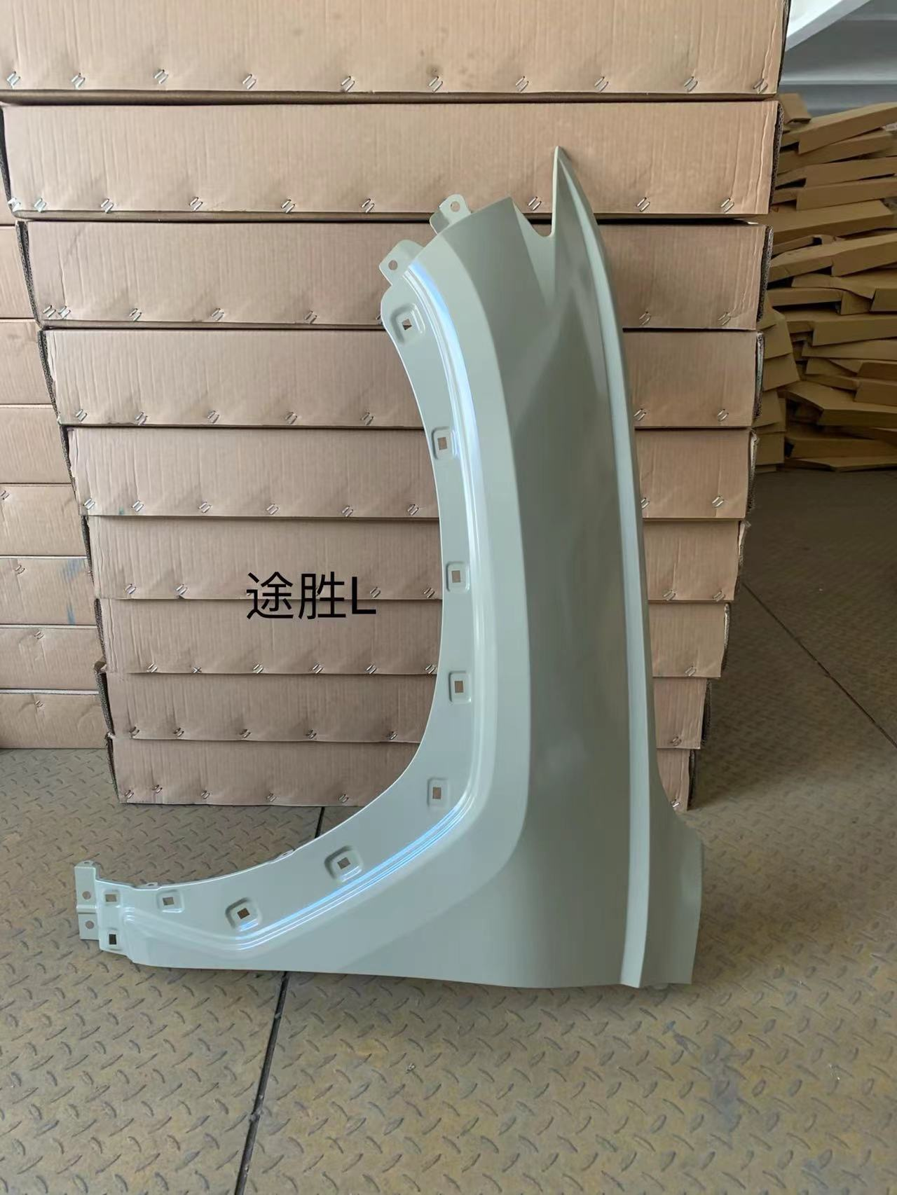 | 66311-N9000
15 | Hyundai-KIA | 现代起亚 | hyundai tucson 21 | 右日间行车灯 | 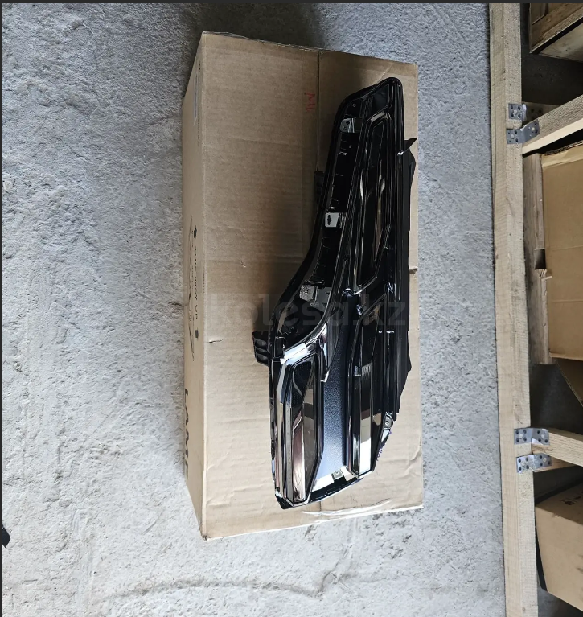 | 92208N9700
16 | Hyundai-KIA | 现代起亚 | hyundai tucson 21 | 右前大灯 | 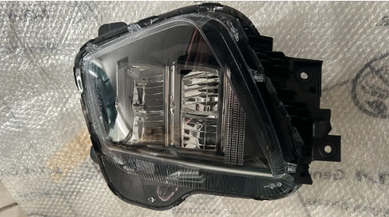 | 92102N9600
17 | GENERAL MOTORS | 通用 | ravon r4 / cobalt | 保险丝盒（gm） | 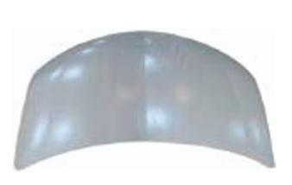 | 94768593
18 | Hyundai-KIA | 现代起亚 | kia ceed 3 2018-2025 | 引擎盖 | 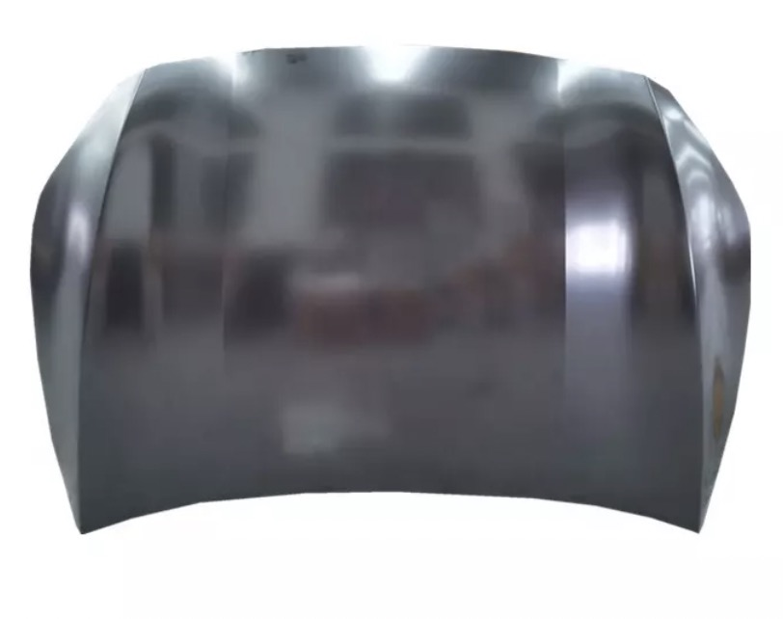 | 66400J7000
19 | Hyundai-KIA | 现代起亚 | kia ceed 3 2018-2021 | 前左翼子板下部护板 | 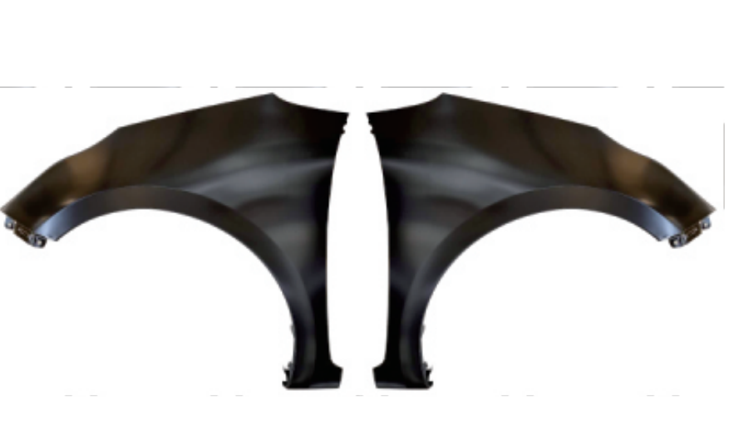 | 66311J7010
20 | Hyundai-KIA | 现代起亚 | kia ceed 3 2018-2021 | 后备箱门面板总成 |  | 73700J7210
21 | Hyundai-KIA | 现代起亚 | kia ceed 3 2018-2025 | 后保险杠 |  | 86610J7300
22 | Hyundai-KIA | 现代起亚 | kia ceed 3 2018-2025 | 左前灯 | 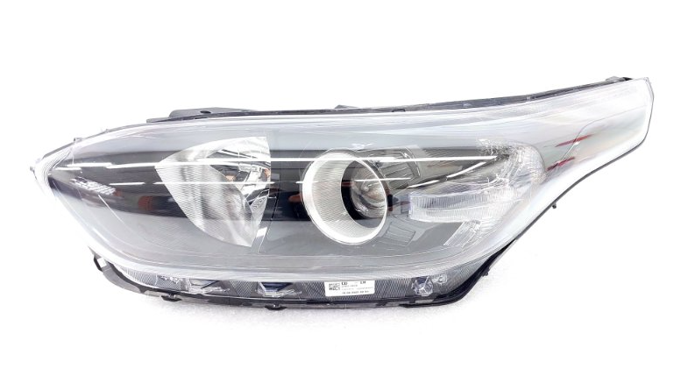 | 92101-J7001
23 | Hyundai-KIA | 现代起亚 | kia ceed 3 2018-2025 | 前置保险杠 |  | 86511J7DA0
24 | Hyundai-KIA | 现代起亚 | Kia ceed 3 2018-2025 | 左后门 | 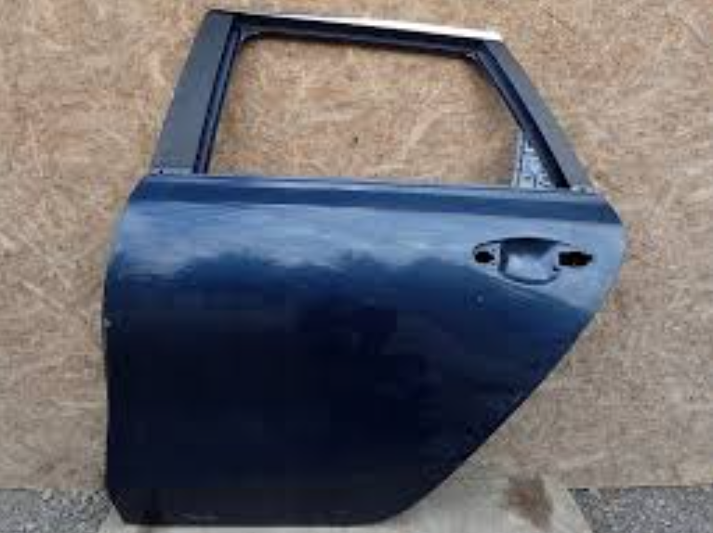 | 77003J7200
25 | Hyundai-KIA | 现代起亚 | ACCENT 20 (2020-2023) | 引擎盖 | 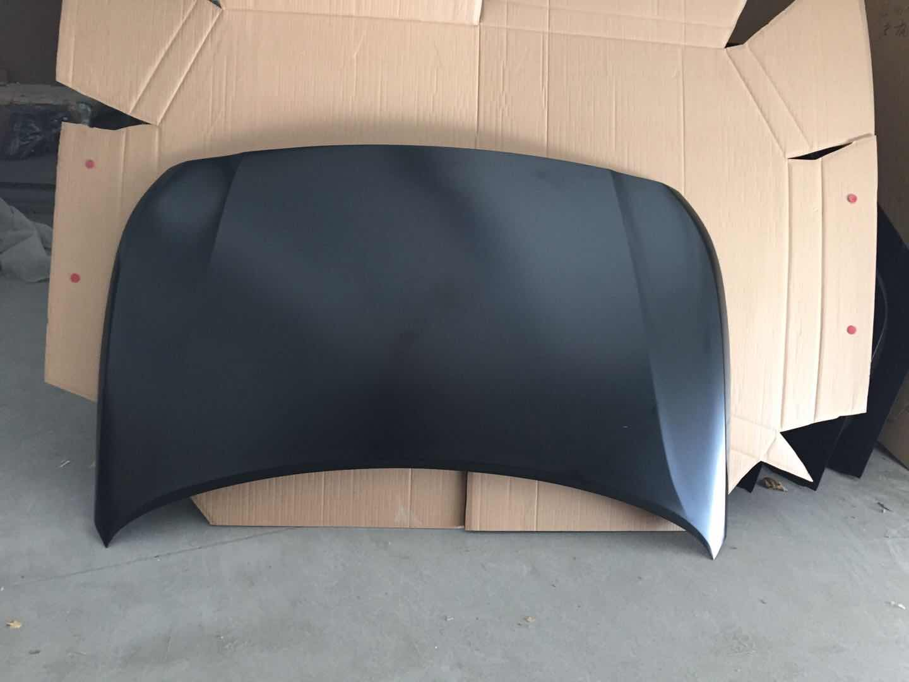 | 66400-H6001
26 | Hyundai-KIA | 现代起亚 | ACCENT 20 (2020-2023) | 左前灯 |  | 66311-H6000
27 | Hyundai-KIA | 现代起亚 | ACCENT 20 (2020-2023) | 前置保险杠 | 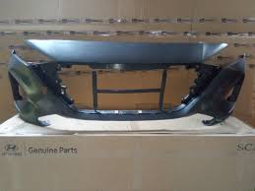 | 86511-H6500
28 | Hyundai-KIA | 现代起亚 | ACCENT 20 (2020-2023) | 前灯-大灯 | 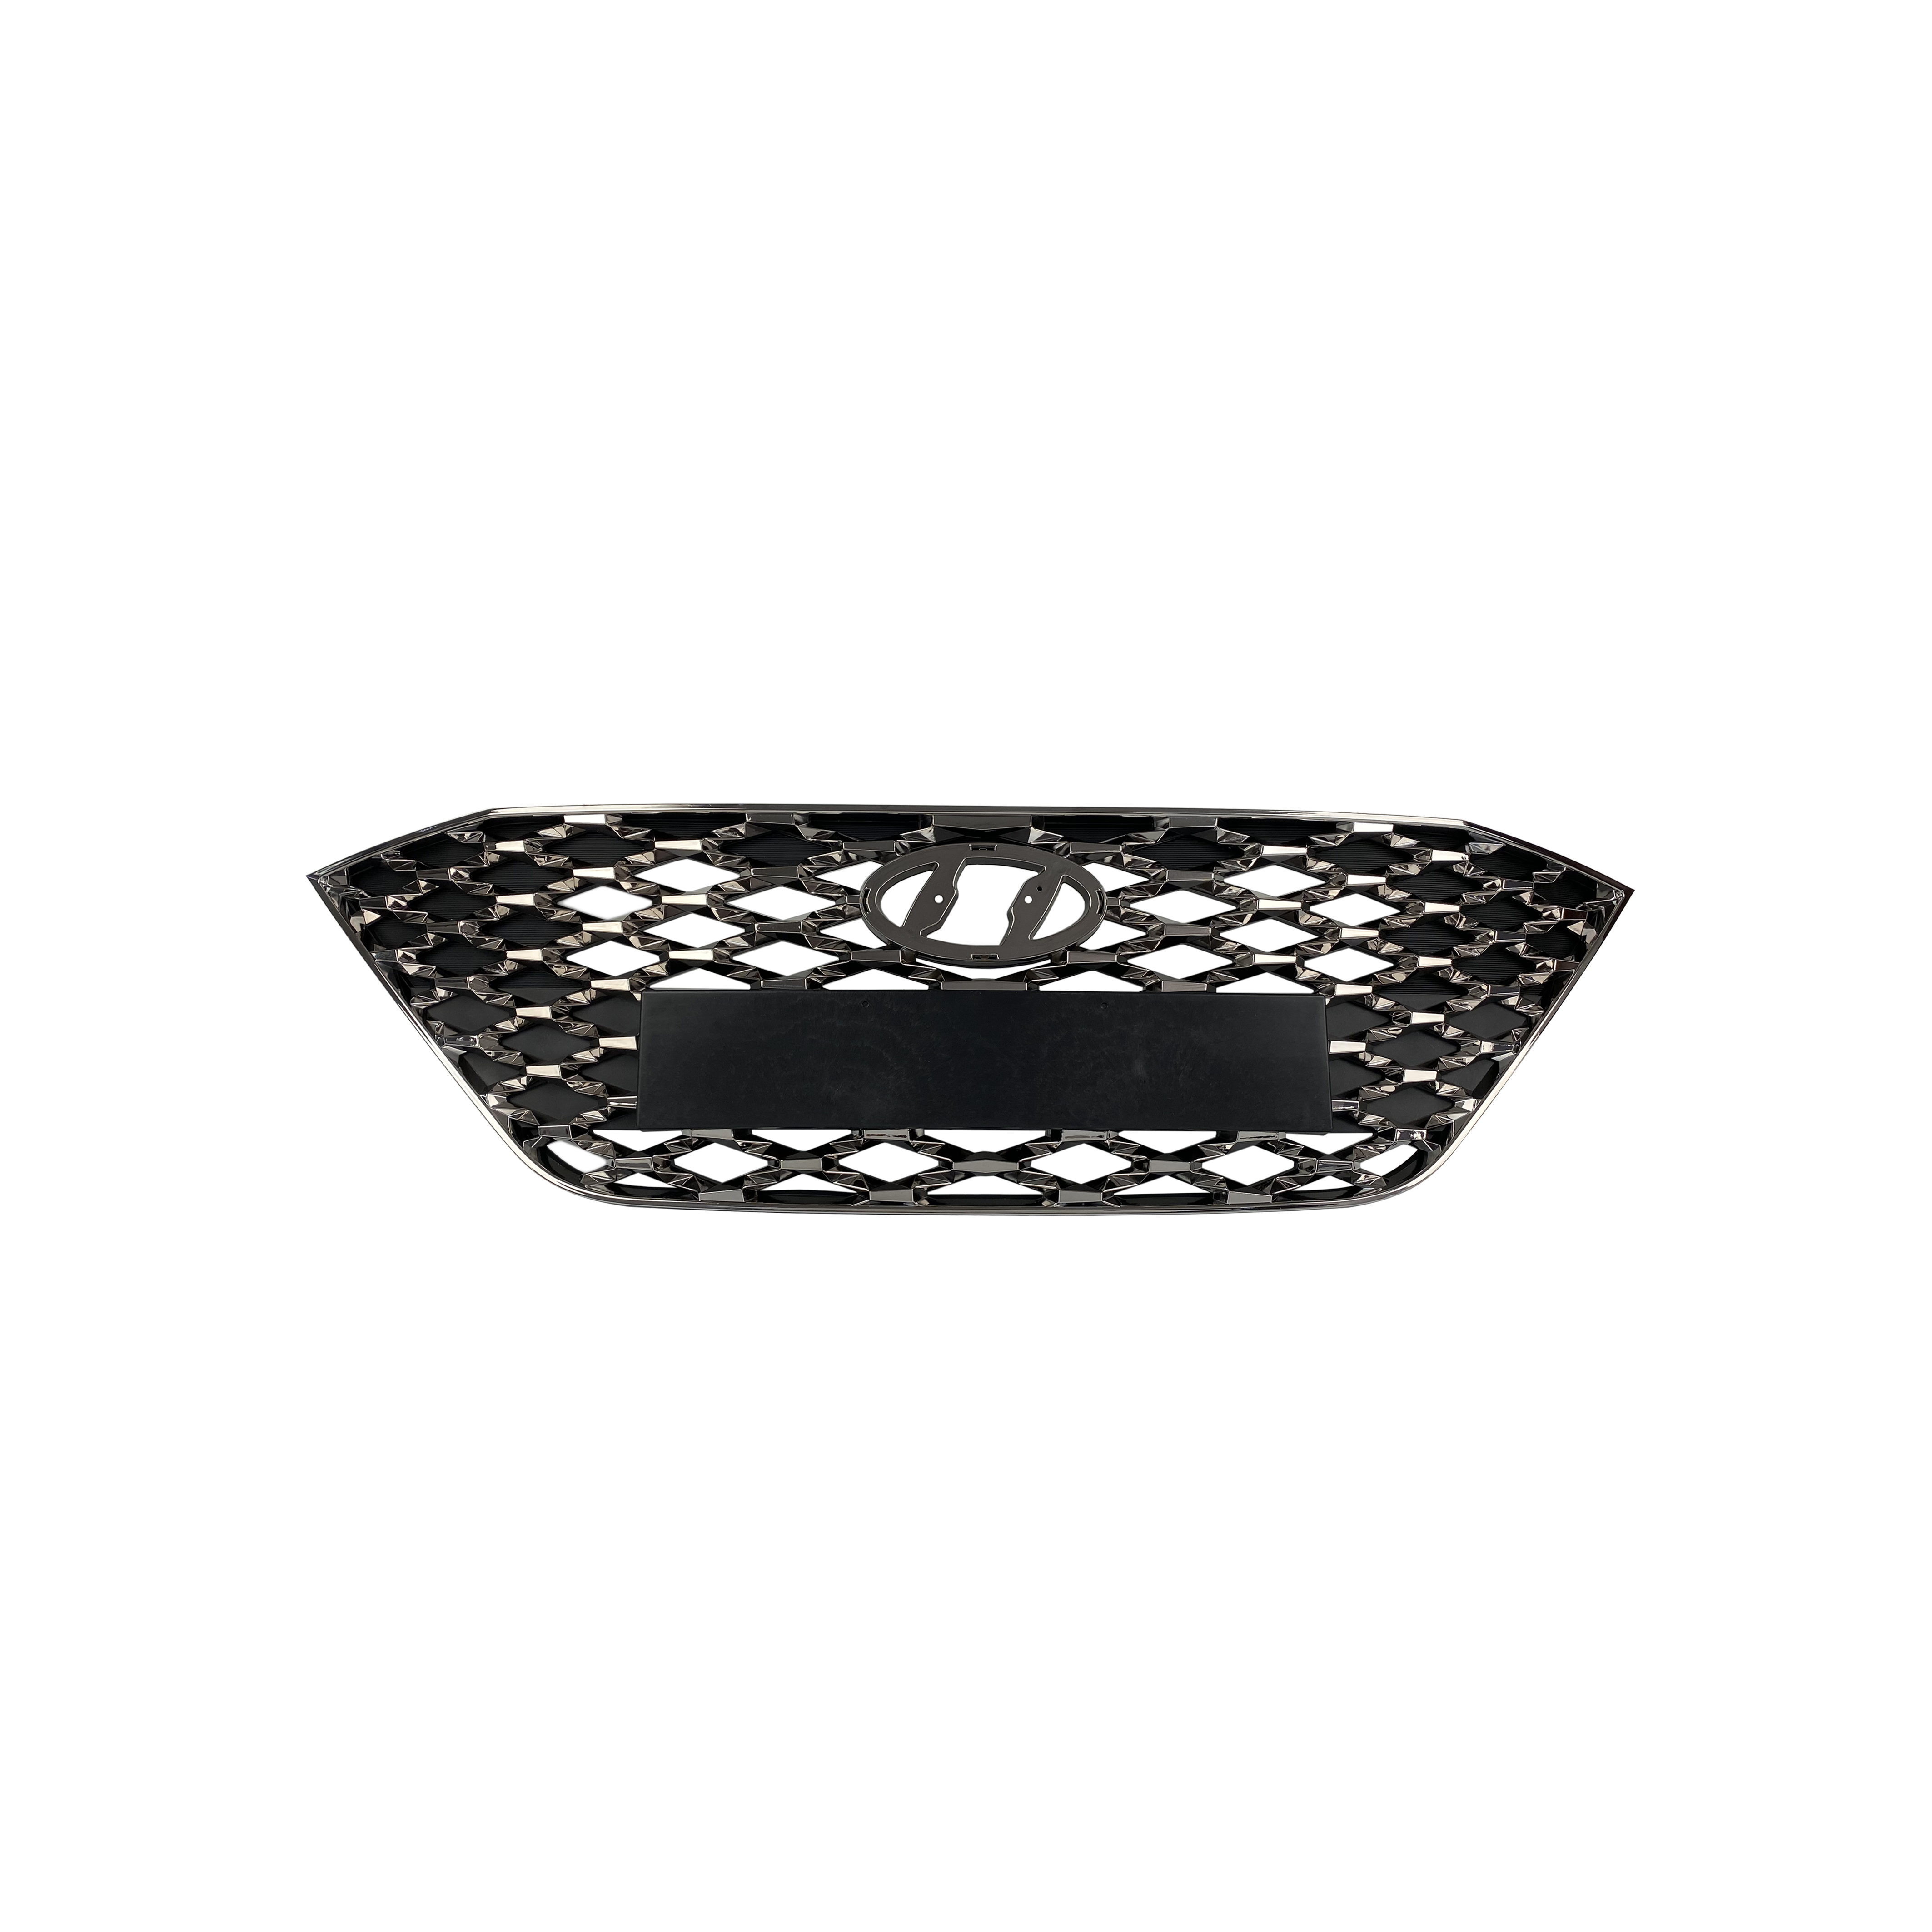 | 86350-H6500
29 | Hyundai-KIA | 现代起亚 | ACCENT 20 (2020-2023) | 后保险杠 | 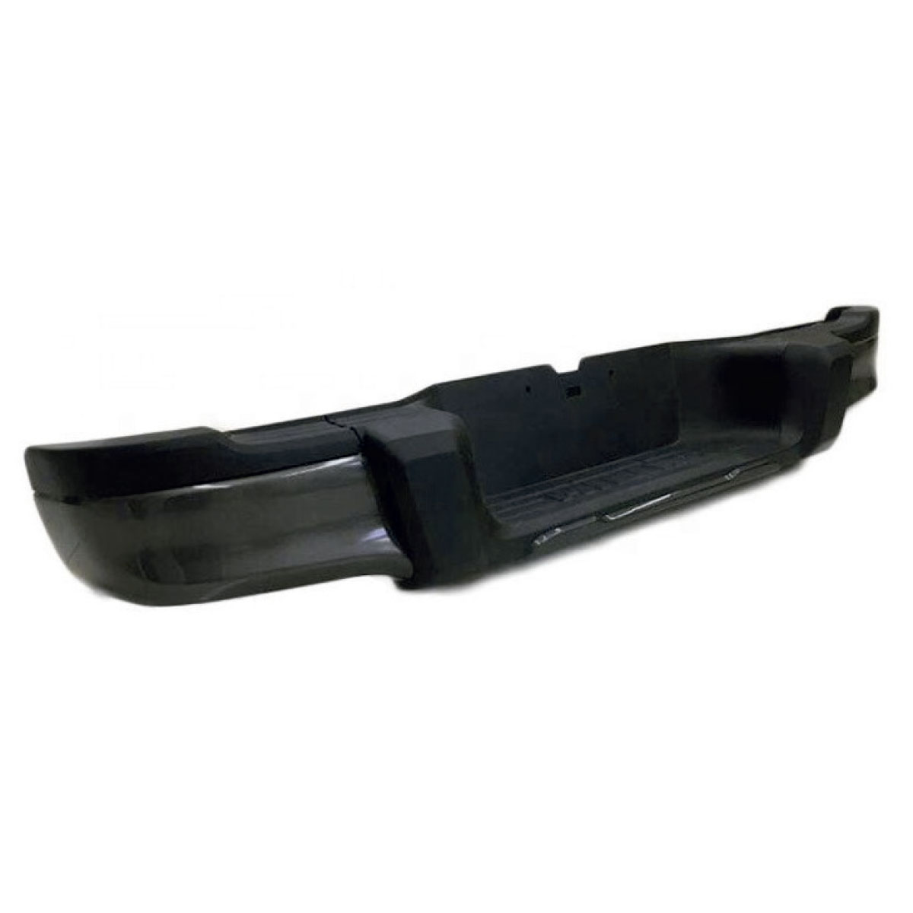 | 86610-H6500
30 | Hyundai-KIA | 现代起亚 | ACCENT 20 (2020-2023) | 左前灯 | 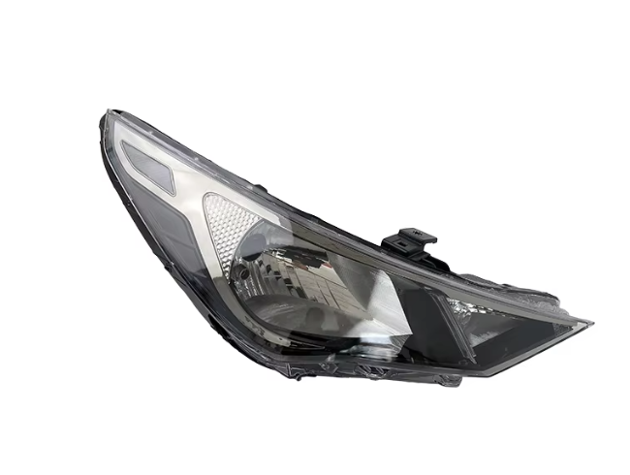 | 92101-H6510
31 | toyota | 丰田 | toyota camry 8 xv70 (2017-нв) | 凯美瑞卡钳 |  | 53301-33220
32 | toyota | 丰田 | toyota camry xv70 (2017-нв | 前右灯罩 |  | 53801-33200
33 | toyota | 丰田 | toyota camry xv70 (2017-нв | 前置保险杠 |  | 52119-3T930
34 | OMODA | 奇瑞omoda | OMODA C5 | 散热器格栅 白色 360度全景影像 |  | 602002764AAABW
35 | GENERAL MOTORS | 通用 | Chevrolet (Шевроле)-COBALT (2011-н. в.) | 右前灯罩 |  | 52035066
36 | GENERAL MOTORS | 通用 | Chevrolet (Шевроле)-COBALT (2011-н. в.) | 前置保险杠 | 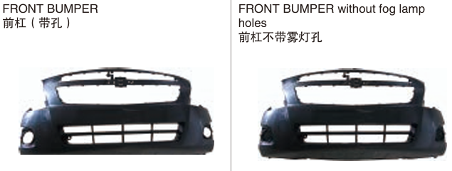 | 52026004
37 | GENERAL MOTORS | 通用 | Chevrolet (Шевроле)-COBALT (2011-н. в.) | 前门 | 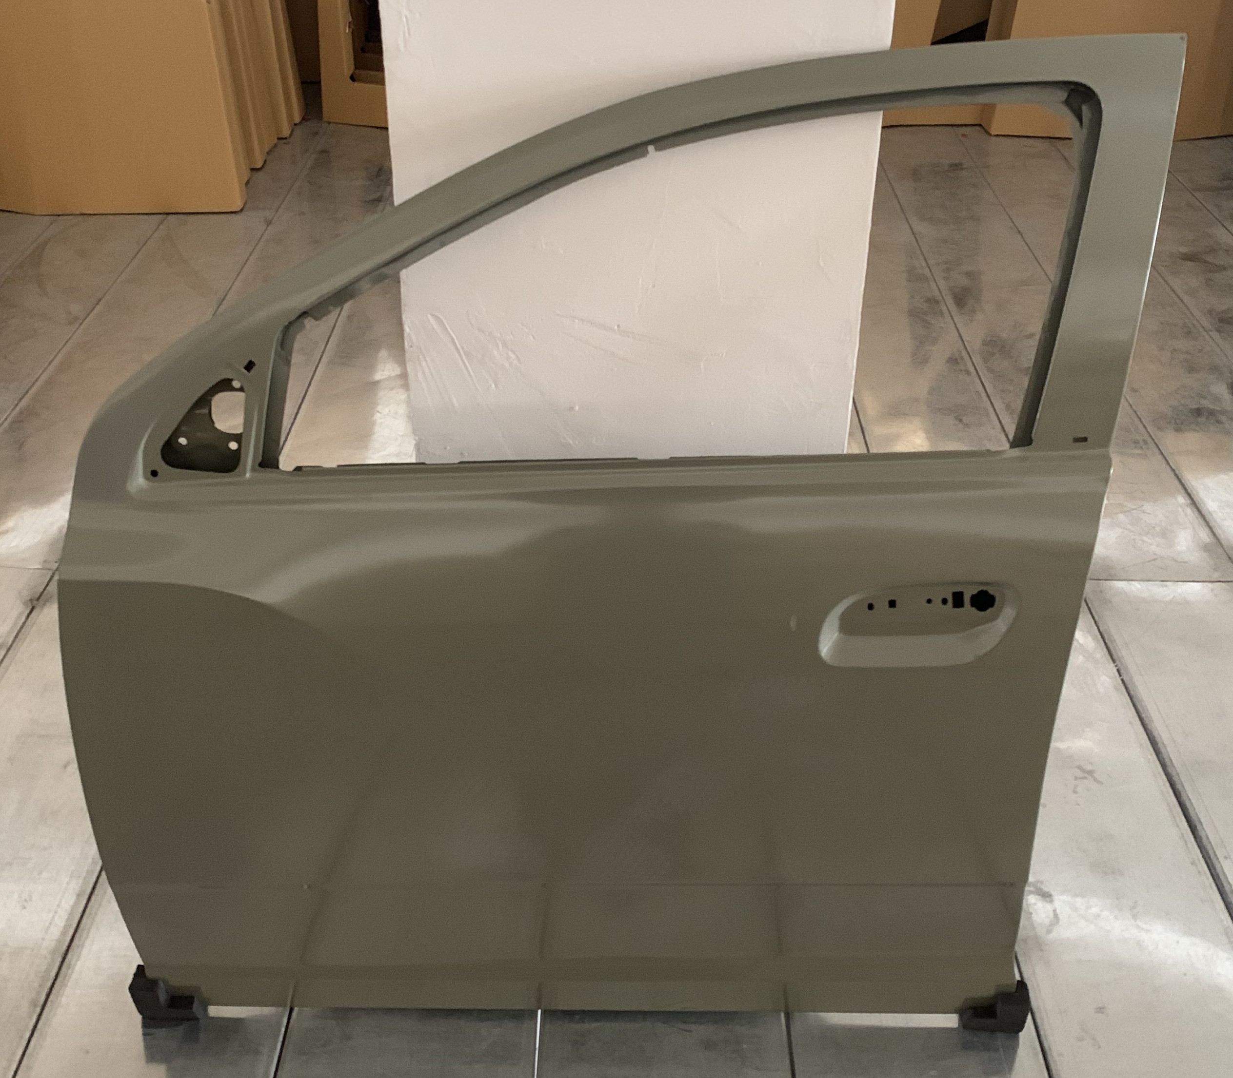 | 52055033

